95
 |  |  | 行財政・議会 95

土地
気象
人口
国勢調査
経済
センサス
工業統計
調査
農 業
行財政
議会
区施設利用状況
区民相談
衛生
環境
土木施設
みどり
区民の
くらし
関連
警察
消防
防災
特別区勢
一覧
練馬区勢
図表

７ |  | 行財政・議会

 | 予算額、決算額、選挙別投票・開票状況、情報公開、職員数など

福祉
社会保障
教育

97
 |  |  |  |  |  |  | 行財政・議会 97

表46 予算額(当初)

 |  |  |  | 一般会計 | 特別会計
年度 |  |  |  |  | 国民健康保険事業 会計 | 介護保険 会計 | 後期高齢者医療 会計 | 公共駐車場 会計

 |  |  |  | 千円 | 千円 | 千円 | 千円 | 千円
平成 | 26 |  | 年度 | 239,130,792 | 71,842,603 | 47,110,594 | 14,954,433 | 520,268
 | 27 |  |  | 244,597,182 | 82,263,886 | 50,276,817 | 14,964,283 | 528,468
 | 28 |  |  | 259,967,555 | 81,921,299 | 51,147,639 | 15,693,781 | 551,653
 | 29 |  |  | 251,477,234 | 81,587,588 | 52,284,847 | 15,723,245 | 557,762
 | 30 |  |  | 263,658,307 | 67,043,751 | 53,332,396 | 16,546,932 | 554,939

令和 | 元 |  | 年度 | 271,288,853 | 65,197,619 | 55,599,892 | 16,779,938 | 481,419
 | 2 |  |  | 282,671,024 | 63,280,451 | 56,316,552 | 17,082,591 | 455,924
 | 3 |  |  | 282,577,729 | 62,593,585 | 59,199,580 | 17,119,423 | 412,469
 | 4 |  |  | 291,244,804 | 65,601,739 | 61,721,568 | 18,416,035 | 353,459
 | 5 |  |  | 298,705,425 | 66,285,976 | 62,023,244 | 19,172,150 | 339,381

資料 | ： | 企画部財政課

図18 予算額(当初)の推移【表46関連】

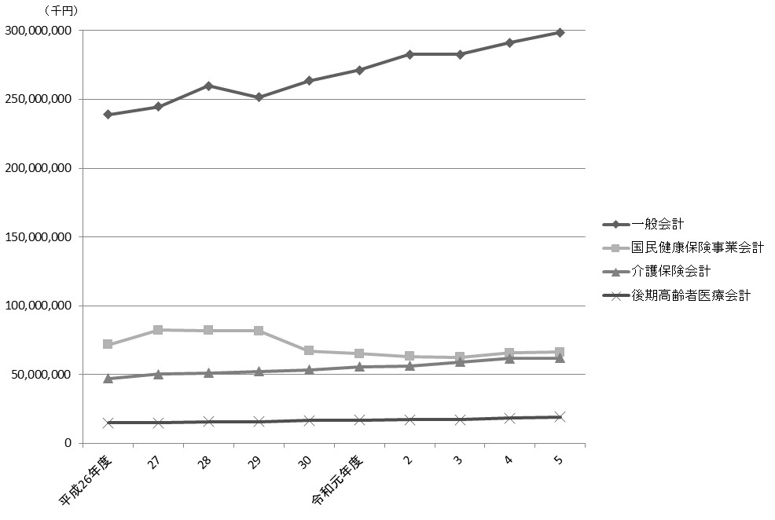

注 | ： | 特別会計は、一定以上の規模のもののみグラフに表示した。

98
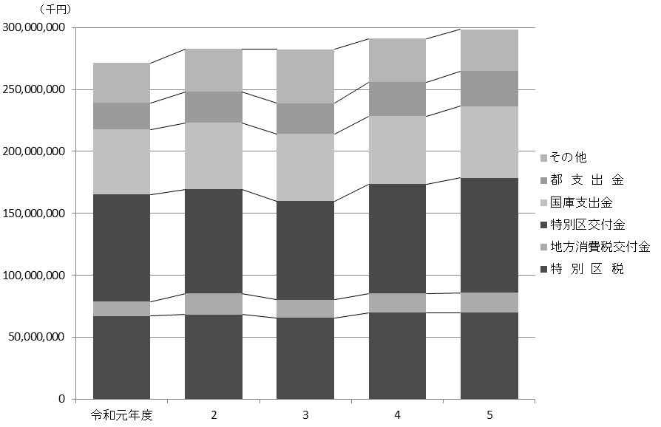
98 行財政・議会

 | 表47 一般会計当初予算額
 | (1) 歳入

 | 科目 |  |  |  | 令和元年度 |  | 令和２年度 |  | 令和３年度 |  | 令和４年度 |  | 令和５年度
 |  |  |  |  |  | 構成比 |  | 構成比 |  | 構成比 |  | 構成比 |  | 構成比
 |  |  |  |  | 千円 | ％ | 千円 | ％ | 千円 | ％ | 千円 | ％ | 千円 | ％
 |  | 総額 |  |  | 271,288,853 |  | 282,671,024 |  | 282,577,729 |  | 291,244,804 |  | 298,705,425

 |  | 特 別 区 税 |  |  | 67,193,811 | 24.8 | 68,263,887 | 24.1 | 65,657,344 | 23.2 | 69,781,702 | 24.0 | 69,846,592 | 23.4
 |  | 地方譲与税 |  |  | 967,750 | 0.4 | 1,010,000 | 0.4 | 1,010,000 | 0.4 | 1,108,000 | 0.4 | 1,058,000 | 0.4
 |  | 利子割交付金 |  |  | 200,000 | 0.1 | 230,000 | 0.1 | 210,000 | 0.1 | 190,000 | 0.1 | 190,000 | 0.1
 |  | 配当割交付金 |  |  | 1,210,000 | 0.4 | 1,020,000 | 0.4 | 800,000 | 0.3 | 1,000,000 | 0.3 | 1,100,000 | 0.4
 |  | 株式等譲渡所得割交付金 |  |  | 1,147,000 | 0.4 | 910,000 | 0.3 | 910,000 | 0.3 | 1,100,000 | 0.4 | 1,000,000 | 0.3
 |  | 地方消費税交付金 |  |  | 11,549,000 | 4.3 | 16,892,000 | 6.0 | 14,624,000 | 5.2 | 15,420,000 | 5.3 | 16,000,000 | 5.4
 |  | 自動車取得税交付金 |  |  | 295,000 | 0.1 | － | － | － | － | － | － | － | －
 |  | 環境性能割交付金 |  |  | 67,000 | 0.0 | 252,000 | 0.1 | 302,000 | 0.1 | 360,000 | 0.1 | 320,000 | 0.1
 |  | 地方特例交付金 |  |  | 448,000 | 0.2 | 556,000 | 0.2 | 520,900 | 0.2 | 490,000 | 0.2 | 540,000 | 0.2
 |  | 特別区交付金 |  |  | 86,411,214 | 31.9 | 84,249,781 | 29.8 | 79,701,451 | 28.2 | 88,337,511 | 30.3 | 92,840,138 | 31.1
 |  | 交通安全対策特別交付金 |  |  | 66,000 | 0.0 | 60,000 | 0.0 | 60,000 | 0.0 | 64,000 | 0.0 | 64,000 | 0.0
 |  | 分担金及び負担金 |  |  | 1,454,864 | 0.5 | 1,026,624 | 0.4 | 1,135,803 | 0.4 | 1,233,057 | 0.4 | 1,274,854 | 0.4
 |  | 使用料及び手数料 |  |  | 5,202,685 | 1.9 | 4,657,766 | 1.6 | 4,731,546 | 1.7 | 5,068,023 | 1.7 | 5,196,060 | 1.7
 |  | 国庫支出金 |  |  | 52,562,777 | 19.4 | 53,715,454 | 19.0 | 54,274,077 | 19.2 | 54,861,549 | 18.8 | 57,792,362 | 19.3
 |  | 都 支 出 金 |  |  | 21,396,316 | 7.9 | 24,931,027 | 8.8 | 24,725,730 | 8.8 | 27,475,951 | 9.4 | 28,367,532 | 9.5
 |  | 財 産 収 入 |  |  | 423,012 | 0.2 | 551,411 | 0.2 | 383,847 | 0.1 | 382,050 | 0.1 | 685,264 | 0.2
 |  | 寄 付 金 |  |  | 36,901 | 0.0 | 5,701 | 0.0 | 4,001 | 0.0 | 8,901 | 0.0 | 6,301 | 0.0
 |  | 繰 入 金 |  |  | 7,670,169 | 2.8 | 11,053,645 | 3.9 | 16,979,756 | 6.0 | 10,151,834 | 3.5 | 6,631,344 | 2.2
 |  | 繰 越 金 |  |  | 2,000,000 | 0.7 | 2,000,000 | 0.7 | 2,000,000 | 0.7 | 2,000,000 | 0.7 | 2,000,000 | 0.7
 |  | 諸 収 入 |  |  | 4,283,354 | 1.6 | 4,383,728 | 1.6 | 4,340,274 | 1.5 | 5,483,226 | 1.9 | 7,399,978 | 2.5
 |  | 特 別 区 債 |  |  | 6,704,000 | 2.5 | 6,902,000 | 2.4 | 10,207,000 | 3.6 | 6,729,000 | 2.3 | 6,393,000 | 2.1

 | 資料 |  | ： | 企画部財政課

 | 図19 一般会計当初予算額の推移(歳入)【表47関連】

99
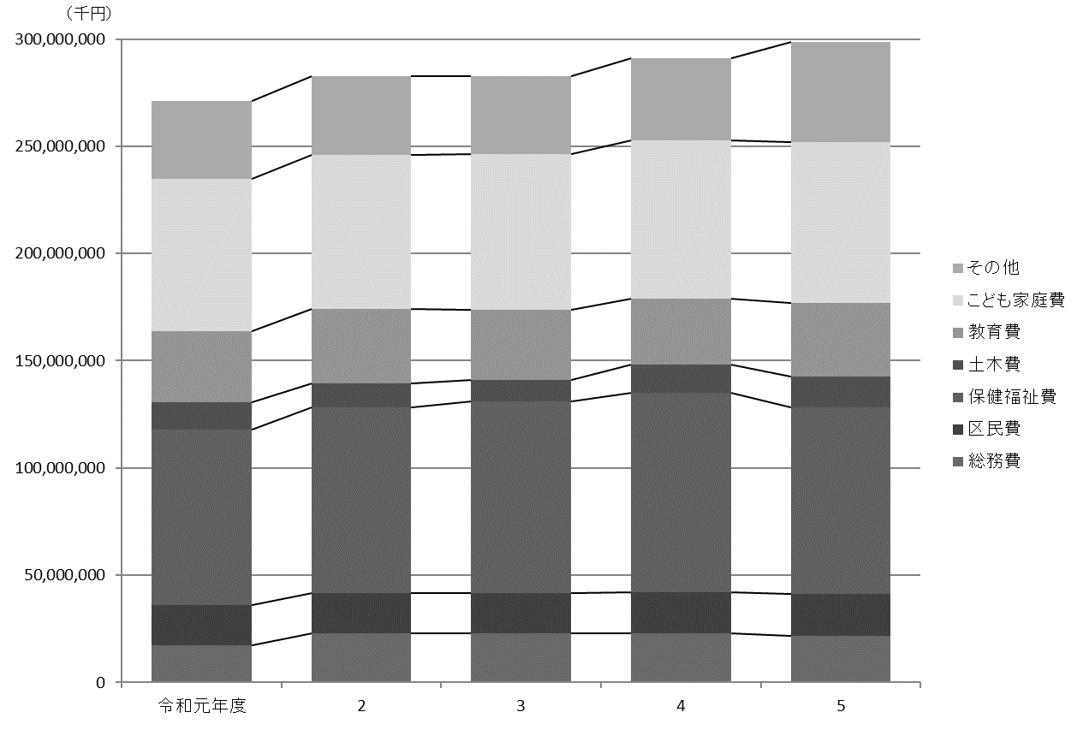
 |  |  |  |  |  |  |  |  |  |  |  | 行財政・議会 99

(2) 歳出

科目 |  |  |  | 令和元年度 |  | 令和２年度 |  | 令和３年度 |  | 令和４年度 |  | 令和５年度
 |  |  |  |  | 構成比 |  | 構成比 |  | 構成比 |  | 構成比 |  | 構成比
 |  |  |  | 千円 | ％ | 千円 | ％ | 千円 | ％ | 千円 | ％ | 千円 | ％
 | 総額 |  |  | 271,288,853 |  | 282,671,024 |  | 282,577,729 |  | 291,244,804 |  | 298,705,425

 | 議会費 |  |  | 1,042,295 | 0.4 | 1,030,634 | 0.4 | 1,013,911 | 0.4 | 999,920 | 0.3 | 1,024,481 | 0.3
 | 総務費 |  |  | 17,449,976 | 6.4 | 23,022,663 | 8.1 | 22,847,915 | 8.1 | 22,975,684 | 7.9 | 21,657,397 | 7.3
 | 区民費 |  |  | 18,625,432 | 6.9 | 18,452,856 | 6.5 | 18,745,194 | 6.6 | 19,003,041 | 6.5 | 19,481,370 | 6.5
 | 産業経済費 |  |  | 2,438,150 | 0.9 | 2,426,067 | 0.9 | 2,663,673 | 0.9 | 2,983,399 | 1.0 | 5,509,155 | 1.8
 | 地域文化費 |  |  | 7,805,740 | 2.9 | 7,372,408 | 2.6 | 6,554,834 | 2.3 | 6,828,947 | 2.3 | 9,455,130 | 3.2
 | 保健福祉費 |  |  | 81,760,611 | 30.1 | 86,636,230 | 30.6 | 89,448,228 | 31.7 | 93,028,881 | 31.9 | 87,240,351 | 29.2
 | 環境費 |  |  | 12,270,557 | 4.5 | 12,930,469 | 4.6 | 12,556,388 | 4.4 | 12,958,754 | 4.4 | 13,325,591 | 4.5
 | 都市整備費 |  |  | 4,520,201 | 1.7 | 4,340,365 | 1.5 | 3,895,800 | 1.4 | 4,732,991 | 1.6 | 7,851,939 | 2.6
 | 土木費 |  |  | 12,915,296 | 4.8 | 11,211,777 | 4.0 | 9,976,732 | 3.5 | 13,335,315 | 4.6 | 14,335,294 | 4.8
 | 教育費 |  |  | 33,076,718 | 12.2 | 34,856,092 | 12.3 | 32,644,314 | 11.6 | 30,545,950 | 10.5 | 34,273,659 | 11.5
 | こども家庭費 |  |  | 71,103,630 | 26.2 | 71,678,120 | 25.4 | 72,580,593 | 25.7 | 73,941,575 | 25.4 | 75,087,747 | 25.1
 | 公債費 |  |  | 5,273,585 | 1.9 | 5,708,177 | 2.0 | 6,051,605 | 2.1 | 4,684,579 | 1.6 | 4,643,944 | 1.6
 | 諸支出金 |  |  | 2,906,662 | 1.1 | 2,905,166 | 1.0 | 3,498,542 | 1.2 | 5,125,768 | 1.8 | 4,719,367 | 1.6
 | 予備費 |  |  | 100,000 | 0.0 | 100,000 | 0.0 | 100,000 | 0.0 | 100,000 | 0.0 | 100,000 | 0.0

資料 |  | ： | 企画部財政課

図20 一般会計当初予算額の推移(歳出)【表47関連】

102
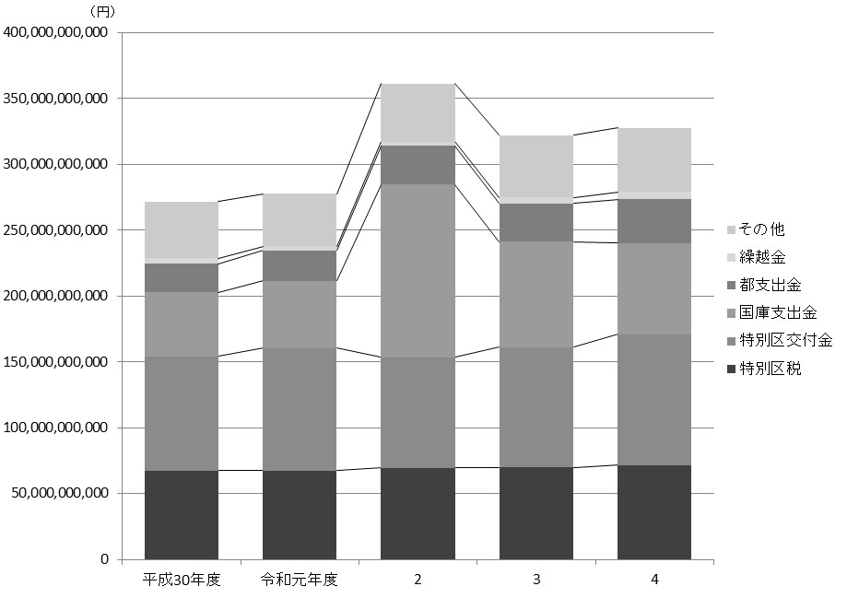
102 行財政・議会

 | 表49 一般会計決算額
 | (1) 歳入

 | 科目 |  |  |  |  | 令和２年度 |  | 令和３年度 |  | 令和４年度
 |  |  |  |  |  | 収入済額 | 収入率 | 収入済額 | 収入率 | 収入済額 | 収入率
 |  |  |  |  |  | 円 | ％ | 円 | ％ | 円 | ％
 |  | 総額 |  |  |  | 358,112,682,578 | 98.4 | 317,317,896,164 | 97.1 | 321,902,722,601 | 97.9

 |  | 特 別 区 税 |  |  |  | 69,278,730,963 | 101.7 | 69,804,162,086 | 101.6 | 71,511,169,687 | 100.6
 |  | 地方譲与税 |  |  |  | 1,050,291,003 | 104.0 | 1,068,686,004 | 105.8 | 1,074,149,001 | 100.6
 |  | 利子割交付金 |  |  |  | 197,200,000 | 91.3 | 183,247,000 | 87.3 | 240,594,000 | 126.6
 |  | 配当割交付金 |  |  |  | 953,405,000 | 96.3 | 1,315,414,000 | 164.4 | 1,280,407,000 | 128.0
 |  | 株式等譲渡所得割交付金 |  |  |  | 1,109,667,000 | 121.9 | 1,607,159,000 | 176.6 | 983,189,000 | 89.4
 |  | 地方消費税交付金 |  |  |  | 14,673,245,000 | 101.9 | 16,209,955,000 | 103.2 | 17,220,764,000 | 104.4
 |  | 自動車取得税交付金 |  |  |  | 88,162 | － | 2,503 | － | 48,263 | －
 |  | 環境性能割交付金 |  |  |  | 183,126,384 | 72.7 | 235,302,151 | 77.9 | 271,321,370 | 75.4
 |  | 地方特例交付金 |  |  |  | 608,873,000 | 100 | 569,058,000 | 100 | 610,323,000 | 100
 |  | 特別区交付金 |  |  |  | 84,257,745,000 | 101.7 | 91,212,189,000 | 104.4 | 99,253,496,000 | 104.0
 |  | 交通安全対策特別交付金 |  |  |  | 70,856,000 | 118.1 | 69,209,000 | 115.3 | 63,659,000 | 99.5
 |  | 分担金及び負担金 |  |  |  | 916,336,638 | 111.4 | 1,162,787,044 | 102.9 | 1,212,431,721 | 98.5
 |  | 使用料及び手数料 |  |  |  | 4,381,911,290 | 101.3 | 4,630,620,806 | 98.3 | 5,030,028,538 | 99.2
 |  | 国庫支出金 |  |  |  | 131,069,954,889 | 97.3 | 80,043,981,471 | 90.8 | 69,323,548,583 | 93.4
 |  | 都 支 出 金 |  |  |  | 29,236,321,416 | 101.2 | 28,975,204,043 | 100.0 | 33,184,251,926 | 98.9
 |  | 財 産 収 入 |  |  |  | 438,704,299 | 100.0 | 349,097,233 | 90.4 | 351,640,576 | 102.8
 |  | 寄 付 金 |  |  |  | 353,322,828 | 109.6 | 109,370,911 | 107.2 | 68,645,014 | 112.1
 |  | 繰 入 金 |  |  |  | 7,565,015,284 | 59.6 | 4,535,674,484 | 36.3 | 4,945,127,600 | 43.4
 |  | 繰 越 金 |  |  |  | 3,104,591,357 | 100.0 | 4,720,186,313 | 100.0 | 5,553,221,862 | 100.0
 |  | 諸 収 入 |  |  |  | 4,271,997,065 | 100.3 | 4,316,890,395 | 102.5 | 5,705,142,940 | 101.2
 |  | 特 別 区 債 |  |  |  | 4,391,300,000 | 88.0 | 6,199,699,720 | 97.0 | 4,019,563,520 | 95.7

 |  | 注 | ： | (1) | 収入率がちょうど100％の場合は整数表記としている。
 |  |  |  | (2) | 予算科目が存在しないものは収入率を「-」として表記している。
 | 資料 |  | ： | 会計管理室

 | 図21 一般会計決算額の推移(歳入)【表49関連】

103
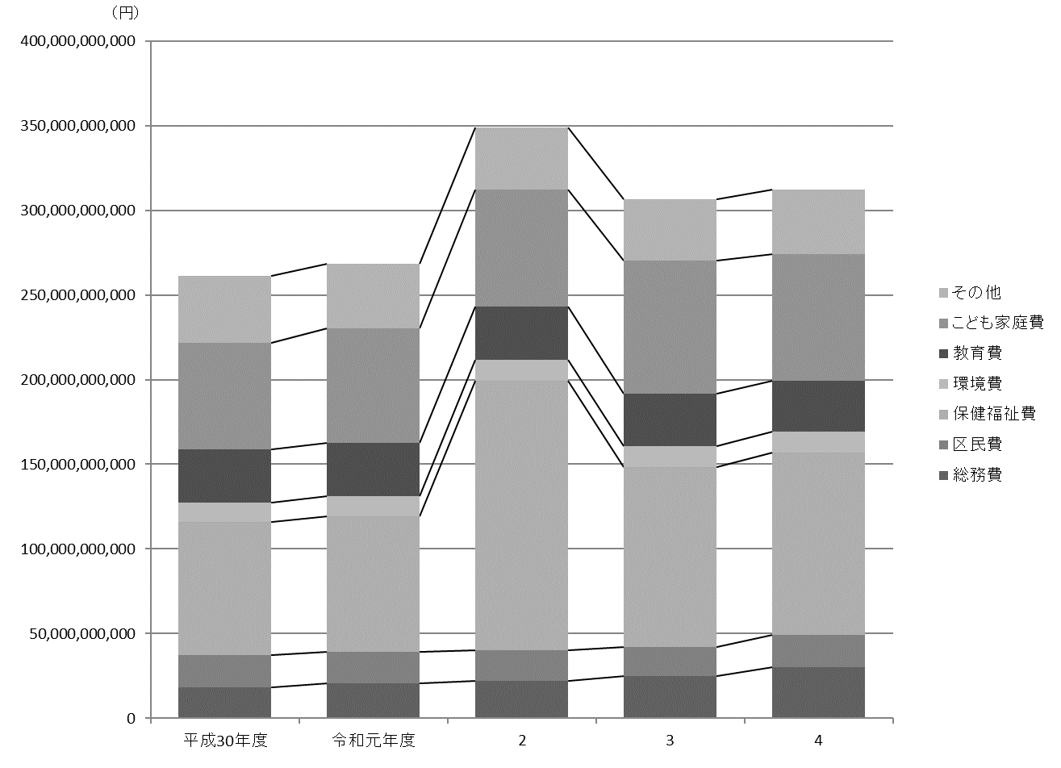
 |  |  |  |  |  |  |  |  | 行財政・議会 103

(2) 歳出

科目 |  |  |  |  | 令和２年度 |  | 令和３年度 |  | 令和４年度
 |  |  |  |  | 支出済額 | 執行率 | 支出済額 | 執行率 | 支出済額 | 執行率
 |  |  |  |  | 円 | ％ | 円 | ％ | 円 | ％
 | 総額 |  |  |  | 349,042,496,265 | 95.9 | 306,650,674,302 | 93.8 | 312,193,620,257 | 95.0

 | 議 会 費 |  |  |  | 986,957,735 | 96.8 | 956,442,730 | 96.9 | 990,205,139 | 97.7
 | 総 務 費 |  |  |  | 22,251,322,313 | 96.3 | 25,074,662,793 | 97.0 | 30,286,749,282 | 98.3
 | 区 民 費 |  |  |  | 17,851,606,316 | 96.2 | 17,228,484,204 | 93.1 | 18,754,531,388 | 96.5
 | 産業経済費 |  |  |  | 4,845,584,369 | 88.9 | 3,888,630,748 | 95.2 | 3,880,350,905 | 93.7
 | 地域文化費 |  |  |  | 7,085,246,877 | 96.9 | 6,495,929,136 | 97.9 | 6,854,464,577 | 97.1
 | 保健福祉費 |  |  |  | 159,090,028,403 | 95.8 | 106,126,230,854 | 90.5 | 107,942,013,378 | 92.8
 | 環 境 費 |  |  |  | 12,643,346,778 | 98.0 | 12,235,683,955 | 97.7 | 12,401,753,067 | 97.5
 | 都市整備費 |  |  |  | 4,000,083,234 | 96.0 | 3,697,674,109 | 96.6 | 3,614,972,838 | 95.5
 | 土 木 費 |  |  |  | 11,094,207,613 | 97.4 | 10,712,678,730 | 97.8 | 12,866,122,014 | 94.6
 | 教 育 費 |  |  |  | 31,399,737,368 | 95.2 | 31,141,649,263 | 95.7 | 29,932,308,199 | 95.5
 | こども家庭費 |  |  |  | 68,937,839,248 | 95.5 | 78,672,747,789 | 94.6 | 74,560,956,053 | 95.2
 | 公 債 費 |  |  |  | 5,666,931,198 | 100.0 | 6,008,727,598 | 100.0 | 4,625,710,854 | 100.0
 | 諸支出金 |  |  |  | 3,189,604,813 | 99.9 | 4,411,132,393 | 99.9 | 5,483,482,563 | 100.0
 | 予 備 費 |  |  |  | 0 | 0 | 0 | 0 | 0 | 0

 | 注 | ： | (1) | 執行率がちょうど100％の場合は整数表記としている。
 |  |  | (2) | 決算値が０の場合、予算科目が存在しているものは「０」として表記している。
資料 |  | ： | 会計管理室

図22 一般会計決算額の推移(歳出)【表49関連】

106
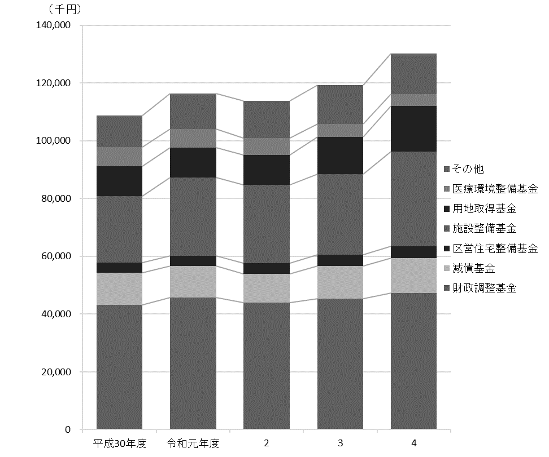
106 行財政・議会

 | 表51 基金残高

 | 基金 |  |  |  | 平成30年度 |  | 令和元年度 |  | 令和２年度 |  | 令和３年度 |  | 令和４年度

 |  |  |  |  |  | 千円 |  | 千円 |  | 千円 |  | 千円 |  | 千円
 |  | 総額 |  |  | 108,740,972 |  | 116,269,899 |  | 113,807,181 |  | 119,345,945 |  | 130,278,324

 |  | 財政調整基金 |  |  | 43,113,331 |  | 45,670,959 |  | 43,952,895 |  | 45,337,174 |  | 47,288,502
 |  | 減債基金 |  |  | 11,247,104 |  | 10,914,987 |  | 9,972,838 |  | 11,304,583 |  | 12,200,462
 |  | まちづくり基金 |  |  | 907,924 |  | 942,667 |  | 945,200 |  | 945,785 |  | 951,356
 |  | 区営住宅整備基金 |  |  | 3,573,418 |  | 3,689,294 |  | 3,784,649 |  | 3,903,412 |  | 3,966,642
 |  | 福祉基金 |  |  | 456,232 |  | 366,530 |  | 209,932 |  | 197,107 |  | 150,979
 |  | みどりを育む基金 |  |  | 1,882,129 |  | 1,887,568 |  | 2,058,478 |  | 2,161,441 |  | 2,182,922
 |  | 施設整備基金 |  |  | 22,909,819 |  | 26,932,036 |  | 26,958,171 |  | 28,000,494 |  | 32,873,795
 |  | 大江戸線延伸推進基金 |  |  | 4,313,049 |  | 5,017,107 |  | 5,022,379 |  | 5,026,477 |  | 5,030,610
 |  | 介護保険給付準備基金 |  |  | 2,977,850 |  | 3,483,329 |  | 4,079,817 |  | 4,712,933 |  | 5,354,362
 |  | 用地取得基金 |  |  | 10,450,000 |  | 10,450,000 |  | 10,450,000 |  | 12,826,000 |  | 15,826,000
 |  | 文化芸術振興基金 |  |  | 401,830 |  | 402,206 |  | 452,582 |  | 452,689 |  | 452,694
 |  | 医療環境整備基金 |  |  | 6,508,286 |  | 6,513,216 |  | 5,920,240 |  | 4,477,850 |  | 4,000,000

 |  | 注 | ： | 財務書類上の金額である。出納整理期間中の積立、取崩を含めた額であるため、表54の数値（年度末残高）とは異なる。
 | 資料 |  | ： | 企画部財政課「財務書類」

 | 図23 基金残高の推移【表51関連】

107
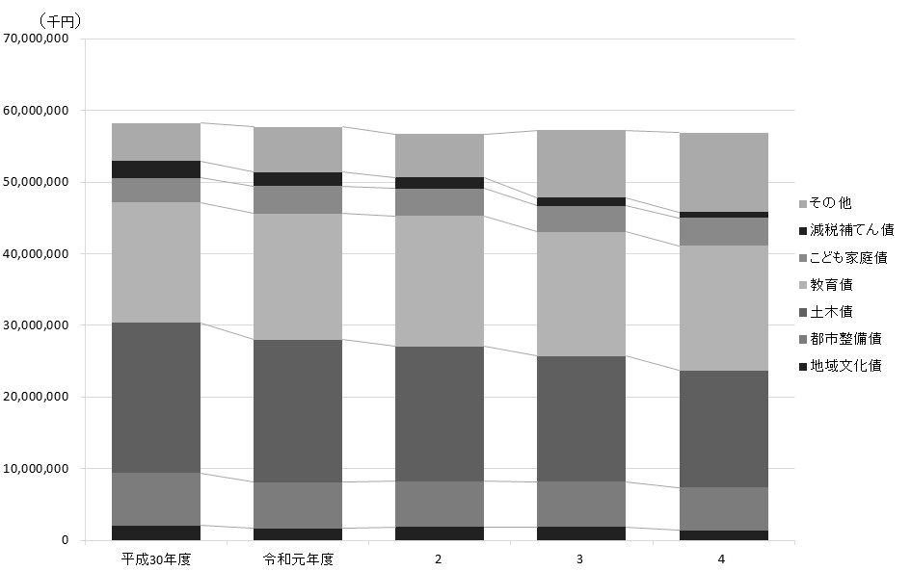
 |  |  |  |  |  |  |  |  |  | 行財政・議会 107

表52 公債残高

公債 |  |  |  | 平成30年度 |  | 令和元年度 |  | 令和２年度 |  | 令和３年度 |  | 令和４年度

 |  |  |  |  | 千円 |  | 千円 |  | 千円 |  | 千円 |  | 千円
 | 総額 |  |  | 58,234,269 |  | 57,693,152 |  | 56,721,337 |  | 57,222,049 |  | 56,917,085

 | 総務債 |  |  | 839,625 |  | 794,706 |  | 736,889 |  | 679,057 |  | 621,210
 | 区民債 |  |  | 713,560 |  | 697,997 |  | 682,309 |  | 666,495 |  | 650,554
 | 産業経済債 |  |  | 1,773,725 |  | 1,737,594 |  | 933,299 |  | 435,838 |  | 197,210
 | 地域文化債 |  |  | 2,084,184 |  | 1,666,247 |  | 1,856,290 |  | 1,854,314 |  | 1,387,319
 | 保健福祉債 |  |  | 1,033,115 |  | 1,915,167 |  | 2,831,678 |  | 6,891,622 |  | 8,957,975
 | 環境債 |  |  | 537,000 |  | 924,000 |  | 729,000 |  | 692,000 |  | 692,000
 | 都市整備債 |  |  | 7,275,594 |  | 6,431,416 |  | 6,362,776 |  | 6,317,853 |  | 5,977,449
 | 土木債 |  |  | 20,972,836 |  | 19,923,330 |  | 18,856,662 |  | 17,527,524 |  | 16,350,804
 | 教育債 |  |  | 16,836,487 |  | 17,551,489 |  | 18,168,774 |  | 17,323,066 |  | 17,356,617
 | こども家庭債 |  |  | 3,425,952 |  | 3,865,635 |  | 3,885,020 |  | 3,629,239 |  | 3,949,828
 | 減税補てん債 |  |  | 2,322,107 |  | 1,932,853 |  | 1,542,495 |  | 1,151,031 |  | 758,455
 | 土木債（公共駐車場会計） |  |  | 420,084 |  | 252,718 |  | 136,145 |  | 54,010 |  | 17,664

資料 |  | ： | 企画部財政課

図24 公債残高の推移【表52関連】

117
 |  |  |  |  |  |  |  |  |  |  |  |  | 行財政・議会 117

図25 投票率の推移【表62関連】
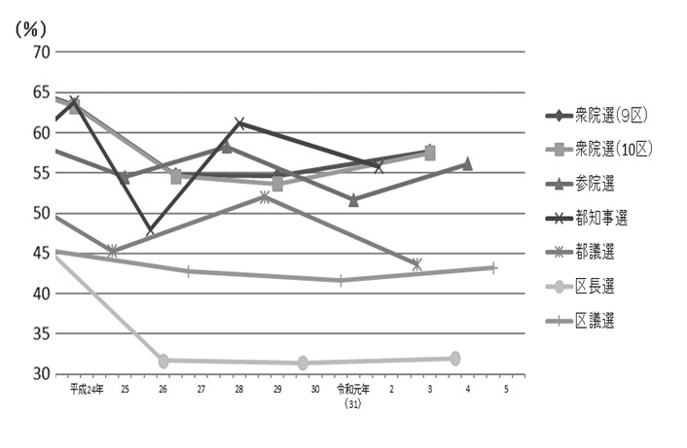

注 | ： | (1) | 衆院選は小選挙区選出、参院選は東京都選出の投票率である。
 |  | (2) | 補欠選挙は含んでいない。

得票率 |  |  |  |  |  |  |  |  |  |  |  |  | 選挙名・執行年月日
都民 ファーストの会 |  |  | 生活者 ネットワーク |  | れいわ 新選組 |  | 参政党 |  | NHK党 |  | 無所属 その他

 |  | ％ |  | ％ |  | ％ |  | ％ |  | ％ |  | ％
 |  |  |  |  |  |  |  |  |  |  |  |  | 衆議院議員選挙
 |  |  |  |  |  |  |  |  |  |  |  |  |  | 2017-10-22
－ |  |  | － |  | － |  | － |  | － |  | 1.71 |  |  |  | 小選挙区選出 （第9区）

－ |  |  | － |  | － |  | － |  | － |  | 1.75 |  |  |  | 小選挙区選出 （第10区）

－ |  |  | － |  | － |  | － |  | － |  | 3.18 |  |  |  | 比例代表選出
 |  |  |  |  |  |  |  |  |  |  |  |  |  | 2021-10-31
－ |  |  | － |  | － |  | － |  | － |  | 5.64 |  |  |  | 小選挙区選出 （第9区）

－ |  |  | － |  | － |  | － |  | － |  | 3.41 |  |  |  | 小選挙区選出 （第10区）

－ |  |  | － |  | 5.48 |  | － |  | 1.49 |  | 1.43 |  |  |  | 比例代表選出

 |  |  |  |  |  |  |  |  |  |  |  |  | 参議院議員選挙
 |  |  |  |  |  |  |  |  |  |  |  |  |  | 令和元年7月21日
－ |  |  | － |  | 3.78 |  | － |  | 2.48 |  | 4.30 |  |  |  | 東京都選出
－ |  |  | － |  | 8.05 |  | － |  | 2.40 |  | 1.74 |  |  |  | 比例代表選出
 |  |  |  |  |  |  |  |  |  |  |  |  |  | 2022-07-10
5.51 |  |  | － |  | 9.40 |  | 2.28 |  | 1.45 |  | 8.94 |  |  |  | 東京都選出
－ |  |  | － |  | 6.42 |  | 3.39 |  | 2.65 |  | 1.14 |  |  |  | 比例代表選出

 |  |  |  |  |  |  |  |  |  |  |  |  | 都議会議員選挙
35.29 |  |  | 5.22 |  | － |  | － |  | － |  | 0.42 |  |  | 2017-07-02
19.65 |  |  | － |  | － |  | － |  | 1.40 |  | 9.68 |  |  | 2021-07-04

 |  |  |  |  |  |  |  |  |  |  |  |  | 区議会議員選挙
4.06 |  |  | 4.87 |  | － |  | － |  | 2.00 |  | 19.65 |  |  | 2019-04-21
5.31 |  |  | 3.30 |  | 1.70 |  | 1.39 |  | 1.00 |  | 18.28 |  |  | 2023-04-23

122
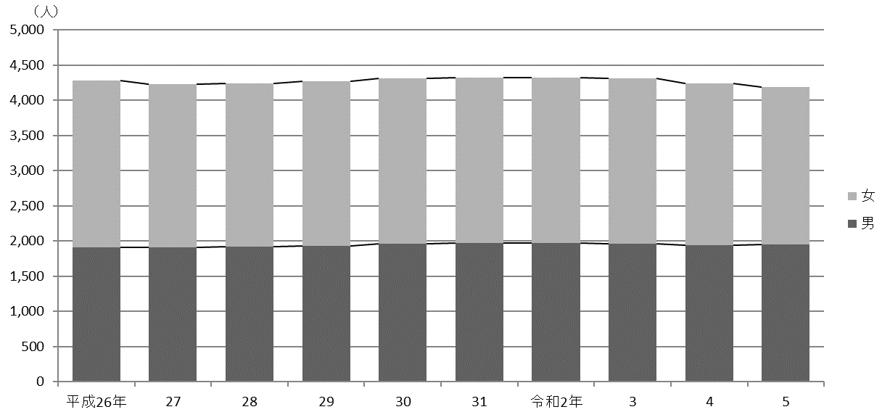
122 行財政・議会

 | (イ) 職層別
 |  |  |  |  |  |  |  |  |  | (令和５年４月１日現在)
 | 区分 |  |  |  |  | 参事 | 副参事 | 主事
 |  |  |  |  |  |  |  | 係長・主査 | 一般職員

 |  | 総数 |  |  |  | 23 | 90 | 1,098 | 2,973

 |  | 技 監 |  |  |  | 1 | － | － | －
 |  | 区 長 室 |  |  |  | 1 | 2 | 16 | 20
 |  | 企 画 部 |  |  |  | 2 | 3 | 24 | 25
 |  | 危機管理室 |  |  |  | 1 | 2 | 11 | 26
 |  | 総 務 部 |  |  |  | 2 | 8 | 69 | 151
 |  | 区 民 部 |  |  |  | 1 | 4 | 91 | 328
 |  | 産業経済部 |  |  |  | 1 | 3 | 17 | 40
 |  | 地域文化部 |  |  |  | 1 | 5 | 58 | 110
 |  | 福 祉 部 |  |  |  | 1 | 10 | 152 | 480
 |  | 健康部(練馬区保健所) |  |  |  | 2 | 10 | 77 | 181
 |  | 環 境 部 |  |  |  | 1 | 5 | 82 | 202
 |  | 都市整備部 |  |  |  | 2 | 10 | 53 | 116
 |  | 土 木 部 |  |  |  | 1 | 5 | 66 | 140
 |  | 会計管理室 |  |  |  | 1 | － | 6 | 12
 |  | 教育委員会事務局教育振興部 |  |  |  | 1 | 9 | 58 | 123
 |  | 小 学 校 |  |  |  | － | － | 18 | 51
 |  | 中 学 校 |  |  |  | － | － | － | －
 |  | 幼 稚 園 |  |  |  | － | 6 | － | 14
 |  | 教育委員会事務局こども家庭部 |  |  |  | 1 | 7 | 283 | 937
 |  | 選挙管理委員会事務局 |  |  |  | 1 | － | 3 | 9
 |  | 監査事務局 |  |  |  | 1 | － | 6 | 1
 |  | 農業委員会事務局 |  |  |  | － | － | － | －
 |  | 区議会事務局 |  |  |  | 1 | 1 | 8 | 7

 |  | 注 | ： | (1) | 「副参事」には、幼稚園の園長・副園長を含む。
 |  |  |  | (2) | 「係長・主査」には、統括技能長・技能長を含む。
 |  |  |  | (3) | 担当部の職員数は原部の数値に含めている。
 | 資料 |  | ： | 人事戦略担当部職員課

 | 図26 職員数の推移【表68関連】

